상품제안서
ALIO 접이식 거치대형 폴딩탭 휴대용 블루투스 키보드 | 상품코드: F30531

 |  |  |  |  |  |  | 02-412-0044 | www.easy1.co.kr
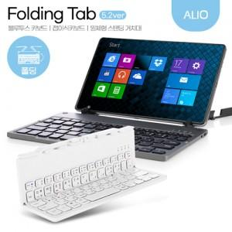

【상세/제작정보】 | <p><span style="background-color: rgb(255, 255, 255); color: rgb(51, 51, 51); font-family: &quot;Nanum Gothic&quot;, sans-serif;">(VAT포함)&nbsp;기본수량&nbsp;100개&nbsp;미만&nbsp;시&nbsp;인쇄비 2만원,&nbsp;배송비 5000원&nbsp;추가/</span></p><p><span style="background-color: rgb(255, 255, 255); color: rgb(51, 51, 51); font-family: &quot;Nanum Gothic&quot;, sans-serif;">선물포장&nbsp;개당 300원&nbsp;추가,&nbsp;양면인쇄&nbsp;개당 400원&nbsp;추가</span>&nbsp;</p>

【인쇄/포장옵션】 | 레이저, 개별인쇄 / 포장불가능

【공급단가】 | 수량 | 30~ | 50~ | 100~ | 300~ | 500~
*VAT별도 | 단가 | 21,250원 | 20,910원 | 20,400원 | 19,890원 | 19,550원

【상품 URL】 | http://www.easy1.co.kr/src/goods_detail.php?gdno=30531

